画面遷移
画面レイアウト

凡例：
：画面
：画面遷移
業務機能名 | 基本給管理システム | 画面名称 | 支払い管理 | 作成日 | 2025-02-08 | 作成者 | フン
画面ID | P006 | 備考 |  | 更新日 |  | 更新者
 |  |  |  | 備考

 |  |  |  | メニュー画面：機能情報テーブルに定義した画面
 |  |  |  |  | （ofcfunction）

メニュー画面

支払い管理システムボタン

支払い管理リスト画面
新規登録ボタン
支払い新規登録画面

画面レイアウト
画面レイアウト
業務機能名 | 支払い管理 | 画面名称 | 支払い管理システム |  |  |  | 作成日 | 2025-02-08 |  | 作成者 | フン
画面ID | P006 | 備考 |  |  |  |  | 更新日 |  |  | 更新者
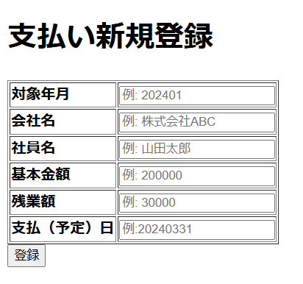
 |  |  |  | 項番 |  | 項目名称 |  |  | 項目名称種別
 |  |  |  |  | 1 | 支払い新規登録 |  |  | ラベル
 |  |  |  |  | 2 | 対象年月： |  |  | テキスト
 |  |  |  |  | 3 | 会社名 |  |  | テキスト
 |  |  |  |  | 2 | 社員名 |  |  | テキスト
 |  |  |  |  | 3 | 基本金額 |  |  | テキスト
 |  |  |  |  | 4 | 残業額 |  |  | テキスト
 |  |  |  |  | 5 | 支払い（予定）日 |  |  | テキスト
 |  |  |  |  | 6 | 登録 |  |  | ボタン

